Zuurstofloosheid (2)
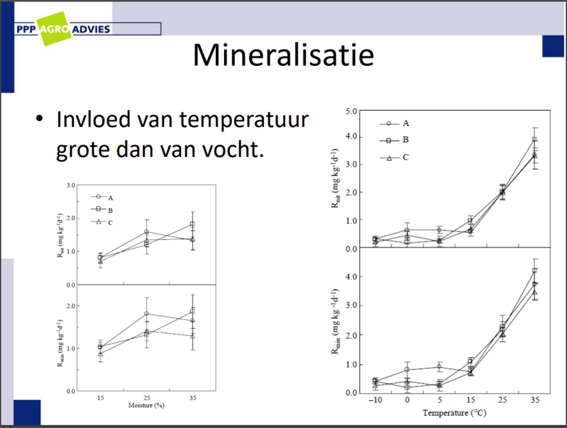
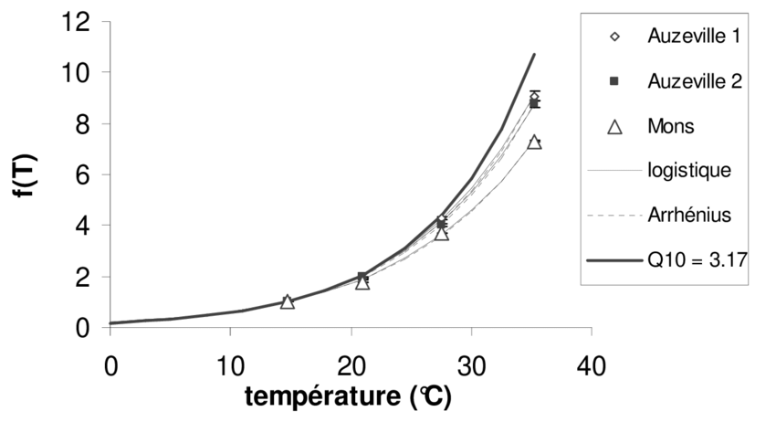

 |  |  | 10 | 0
 |  |  | 28 | 0.5
 |  |  | 35 | 1 |  |  |  |  | MLt | Mlvov | Mlbod | Mlverm | MLd | MLdl | Formule uitkomst
 |  |  |  |  |  |  |  |  | 0.1 | 0 | 0.3 | 0 | 0.01 | 0 | 0.04
 |  |  |  |  |  |  |  |  | 1 | 1 | 1 | 1 | 1 | 1 | 5

Formule voor Zuurstofloosheid en Vissterfte

 |  |  |  | MLt+Mlvov+Mlbod+Mlverm+MLd+MLdl |  |  | Minimum afbraak factor T
 |  |  |  |  |  |  | 0.1 | 1
 | Maatlat | Overstort | gemiddelde, | MLt*(Mlvov+Mlbod+Mlverm)+MLd+MLdl
 |  | Temperatuur | Week_max, 15-28-35;0;0,5;1
 |  | Diepte
 |  | Bodem
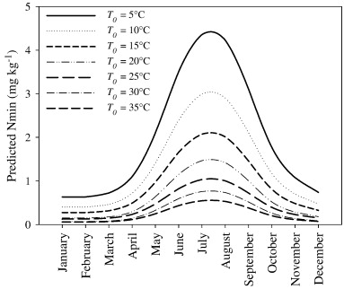
 |  | Vermesting
 |  | Doodlopend

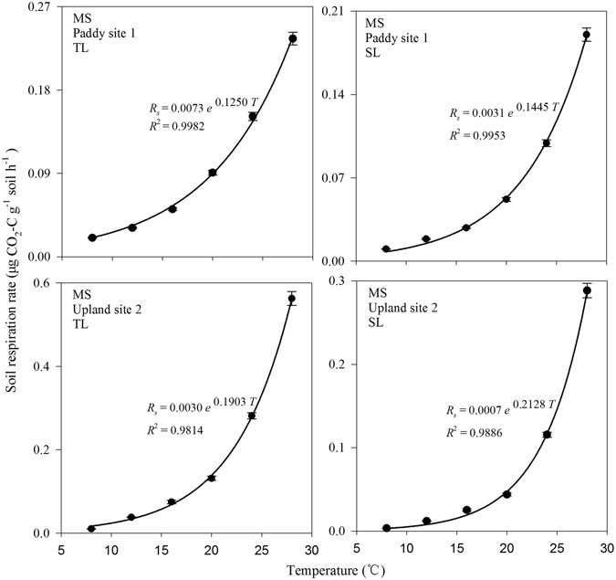
 | Mlvov | Overstort |  |  | 0.01 | 1
 | MLt | Temperatuur |  |  | 0.1 | 1
 | MLd | Diepte |  |  | 0.33 | 1.00
 | Mlbod | Bodem |  |  | 0.3 | 1
 | Mlverm | Vermesting |  |  | 0.01 | 1
 | MLdl | Doodlopend |  |  | 0 | 1

Blad1
 | 453-058-03124u_1, vov
2010-01-01 | 0
2010-01-08 | 2.97E-10
2010-01-15 | 2.077979E-09
2010-01-22 | 4.32E-11
2010-01-29 | 1.349238E-09
2010-02-05 | 0.03296647
2010-02-12 | 0.03339906
2010-02-19 | 0.03055303
2010-02-26 | 0.02681912
2010-03-05 | 0.01889605
2010-03-12 | 0.01413621
2010-03-19 | 0.01142147
2010-03-26 | 0.06046088
2010-04-02 | 0.05877835
2010-04-09 | 0.04833576
2010-04-16 | 0.04097754
2010-04-23 | 0.03218953
2010-04-30 | 0.02404301
2010-05-07 | 0.03825353
2010-05-14 | 0.03560183
2010-05-21 | 0.02949477
2010-05-28 | 0.02385169
2010-06-04 | 0.02484411
2010-06-11 | 0.02055951
2010-06-18 | 0.01563707
2010-06-25 | 0.01307316
2010-07-02 | 0.01125109
2010-07-09 | 0.009210641
2010-07-16 | 0.1329443
2010-07-23 | 0.1136145
2010-07-30 | 0.1486266
2010-08-06 | 0.1132593
2010-08-13 | 0.08311775
2010-08-20 | 0.16633
2010-08-27 | 0.3174887
2010-09-03 | 0.2830083
2010-09-10 | 0.2413392
2010-09-17 | 0.1998023
2010-09-24 | 0.1862211
2010-10-01 | 0.1706755
2010-10-08 | 0.1278226
2010-10-15 | 0.1085375
2010-10-22 | 0.1416674
2010-10-29 | 0.0978817
2010-11-05 | 0.07040437
2010-11-12 | 0.0869795
2010-11-19 | 0.05237673
2010-11-26 | 0.03727362
2010-12-03 | 0.03207899
2010-12-10 | 0.02428592
2010-12-17 | 0.02035911
2010-12-24 | 0.01611451
2010-12-31 | 0.01510641
2011-01-07 | 0.01177715
2011-01-14 | 0.01198983
2011-01-21 | 0.0370998
2011-01-28 | 0.03027261
2011-02-04 | 0.02650107
2011-02-11 | 0.02560021
2011-02-18 | 0.01973577
2011-02-25 | 0.01963696
2011-03-04 | 0.01343125
2011-03-11 | 0.01194765
2011-03-18 | 0.009604983
2011-03-25 | 0.007814573
2011-04-01 | 0.007947389
2011-04-08 | 0.005741763
2011-04-15 | 0.005902964
2011-04-22 | 0.004569727
2011-04-29 | 0.003756622
2011-05-06 | 0.002717885
2011-05-13 | 0.004409286
2011-05-20 | 0.003393419
2011-05-27 | 0.002716945
2011-06-03 | 0.003016285
2011-06-10 | 0.003056887
2011-06-17 | 0.0460483
2011-06-24 | 0.03638799
2011-07-01 | 0.1683445
2011-07-08 | 0.1395857
2011-07-15 | 0.4194688
2011-07-22 | 0.3306896
2011-07-29 | 0.2686703
2011-08-05 | 0.2370767
2011-08-12 | 0.2122436
2011-08-19 | 0.2035002
2011-08-26 | 0.1836236
2011-09-02 | 0.1518763
2011-09-09 | 0.1487728
2011-09-16 | 0.1248536
2011-09-23 | 0.09895962
2011-09-30 | 0.08893133
2011-10-07 | 0.0791339
2011-10-14 | 0.04882672
2011-10-21 | 0.03589613
2011-10-28 | 0.03759019
2011-11-04 | 0.03761407
2011-11-11 | 0.03502327
2011-11-18 | 0.02389482
2011-11-25 | 0.01628585
2011-12-02 | 0.04437957
2011-12-09 | 0.111332
2011-12-16 | 0.06953447
2011-12-23 | 0.04667756
2011-12-30 | 0.03245687
2012-01-06 | 0.01662624
2012-01-13 | 0.01265331
2012-01-20 | 0.01027538
2012-01-27 | 0.007247632
2012-02-03 | 0.00625411
2012-02-10 | 0.005972838
2012-02-17 | 0.005007323
2012-02-24 | 0.004764334
2012-03-02 | 0.00349159
2012-03-09 | 0.003218302
2012-03-16 | 0.002326629
2012-03-23 | 0.001755738
2012-03-30 | 0.001499888
2012-04-06 | 0.001594298
2012-04-13 | 0.001659291
2012-04-20 | 0.001395202
2012-04-27 | 0.001258341
2012-05-04 | 0.001157115
2012-05-11 | 0.03115864
2012-05-18 | 0.03140891
2012-05-25 | 0.124153
2012-06-01 | 0.08848415
2012-06-08 | 0.09588216
2012-06-15 | 0.08448837
2012-06-22 | 0.09609085
2012-06-29 | 0.1015491
2012-07-06 | 0.1026259
2012-07-13 | 0.1141783
2012-07-20 | 0.1206685
2012-07-27 | 0.08519335
2012-08-03 | 0.1656377
2012-08-10 | 0.1364924
2012-08-17 | 0.1097782
2012-08-24 | 0.08186018
2012-08-31 | 0.1292801
2012-09-07 | 0.09682702
2012-09-14 | 0.1031724
2012-09-21 | 0.09606975
2012-09-28 | 0.1026475
2012-10-05 | 0.08455747
2012-10-12 | 0.1057322
2012-10-19 | 0.09860142
2012-10-26 | 0.07362744
2012-11-02 | 0.08708007
2012-11-09 | 0.06700156
2012-11-16 | 0.05010151
2012-11-23 | 0.03962988
2012-11-30 | 0.0295577
2012-12-07 | 0.0201039
2012-12-14 | 0.01234366
2012-12-21 | 0.007293593
2012-12-28 | 0.07768131
2013-01-04 | 0.07102796
2013-01-11 | 0.05640794
2013-01-18 | 0.04344945
2013-01-25 | 0.03490474
2013-02-01 | 0.02848504
2013-02-08 | 0.01950923
2013-02-15 | 0.01261808
2013-02-22 | 0.01007866
2013-03-01 | 0.009880099
2013-03-08 | 0.007935303
2013-03-15 | 0.03551395
2013-03-22 | 0.03166824
2013-03-29 | 0.02985948
2013-04-05 | 0.0223953
2013-04-12 | 0.02347791
2013-04-19 | 0.01875517
2013-04-26 | 0.01782844
2013-05-03 | 0.01365635
2013-05-10 | 0.01585762
2013-05-17 | 0.02813915
2013-05-24 | 0.02464992
2013-05-31 | 0.01862462
2013-06-07 | 0.01465943
2013-06-14 | 0.01279494
2013-06-21 | 0.00941777
2013-06-28 | 0.01299679
2013-07-05 | 0.01378461
2013-07-12 | 0.009172375
2013-07-19 | 0.006346154
2013-07-26 | 0.005209575
2013-08-02 | 0.04689495
2013-08-09 | 0.03840753
2013-08-16 | 0.02578137
2013-08-23 | 0.02425431
2013-08-30 | 0.02029342
2013-09-06 | 0.01813538
2013-09-13 | 0.2356864
2013-09-20 | 0.1800672
2013-09-27 | 0.1516228
2013-10-04 | 0.1281884
2013-10-11 | 0.1179608
2013-10-18 | 0.3280204
2013-10-25 | 0.2314012
2013-11-01 | 0.1493627
2013-11-08 | 0.1041744
2013-11-15 | 0.1228211
2013-11-22 | 0.0816823
2013-11-29 | 0.07658032
2013-12-06 | 0.04635622
2013-12-13 | 0.05126853
2013-12-20 | 0.05040973
2013-12-27 | 0.03291771
2014-01-03 | 0.03755912
2014-01-10 | 0.02770443
2014-01-17 | 0.01738549
2014-01-24 | 0.0159055
2014-01-31 | 0.01303281
2014-02-07 | 0.01611748
2014-02-14 | 0.01274378
2014-02-21 | 0.01353941
2014-02-28 | 0.01257908
2014-03-07 | 0.00981472
2014-03-14 | 0.008585536
2014-03-21 | 0.00654637
2014-03-28 | 0.03132059
2014-04-04 | 0.03654236
2014-04-11 | 0.03438284
2014-04-18 | 0.02244158
2014-04-25 | 0.1401877
2014-05-02 | 0.1623158
2014-05-09 | 0.1600029
2014-05-16 | 0.1304471
2014-05-23 | 0.1063869
2014-05-30 | 0.0946513
2014-06-06 | 0.08477458
2014-06-13 | 0.07077511
2014-06-20 | 0.05866533
2014-06-27 | 0.04488295
2014-07-04 | 0.03614993
2014-07-11 | 0.04965701
2014-07-18 | 0.1682149
2014-07-25 | 0.1887113
2014-08-01 | 0.3182948
2014-08-08 | 0.3440944
2014-08-15 | 0.2797286
2014-08-22 | 0.2075357
2014-08-29 | 0.1588688
2014-09-05 | 0.1351719
2014-09-12 | 0.1223338
2014-09-19 | 0.1090768
2014-09-26 | 0.104031
2014-10-03 | 0.08716634
2014-10-10 | 0.07690366
2014-10-17 | 0.05962009
2014-10-24 | 0.08395039
2014-10-31 | 0.07069073
2014-11-07 | 0.05953666
2014-11-14 | 0.04499095
2014-11-21 | 0.0356353
2014-11-28 | 0.02470314
2014-12-05 | 0.02147043
2014-12-12 | 0.01925041
2014-12-19 | 0.01219521
2014-12-26 | 0.03983561

Blad2
 | 17.480005029 | 2.2869115524 | 1.0087561958 | 1.7180747897 | 1.6446815603
453-058-03124u_1, vov
2010-01-01 | 0 | 0 | 0 | 0 | 0
2010-01-08 | 2.97E-10 | 9.256947E-09 | 4.013953E-09 | 1.170615E-08 | 3.239336E-08
2010-01-15 | 2.077979E-09 | 1.036274E-08 | 1.499052E-08 | 2.19008E-07 | 2.661841E-07
2010-01-22 | 4.32E-11 | 1.090955E-08 | 1.569657E-08 | 4.912068E-08 | 5.409424E-08
2010-01-29 | 1.349238E-09 | 1.214304E-08 | 2.815077E-08 | 4.706437E-08 | 1.530266E-08
2010-02-05 | 0.03296647 | 7.015728E-05 | 0.0001882104 | 0.002362806 | 0.0006815661
2010-02-12 | 0.03339906 | 0.00011004 | 0.0002798917 | 0.002713501 | 0.003992333
2010-02-19 | 0.03055303 | 0.0001332444 | 0.0009472996 | 0.002015234 | 0.002405958
2010-02-26 | 0.02681912 | 0.0001497919 | 0.0007930822 | 0.000818027 | 0.0009127522
2010-03-05 | 0.01889605 | 0.0002185417 | 0.0005328585 | 0.0005315021 | 0.0005213576
2010-03-12 | 0.01413621 | 0.0002457823 | 0.0005000035 | 0.0003895166 | 0.0003739274
2010-03-19 | 0.01142147 | 0.0002838551 | 0.0006072895 | 0.000524742 | 0.0005273183
2010-03-26 | 0.06046088 | 0.00182133 | 0.00370594 | 0.01520404 | 0.01439615
2010-04-02 | 0.05877835 | 0.002060976 | 0.002181393 | 0.005441876 | 0.005670401
2010-04-09 | 0.04833576 | 0.002108385 | 0.002487747 | 0.003897157 | 0.003960859
2010-04-16 | 0.04097754 | 0.002273794 | 0.001879589 | 0.004400657 | 0.003606643
2010-04-23 | 0.03218953 | 0.002443514 | 0.002458331 | 0.003118194 | 0.003349041
2010-04-30 | 0.02404301 | 0.002541649 | 0.002285384 | 0.002007071 | 0.002094245
2010-05-07 | 0.03825353 | 0.002872333 | 0.002272412 | 0.004316751 | 0.003747106
2010-05-14 | 0.03560183 | 0.003173103 | 0.002383797 | 0.002848112 | 0.002501151
2010-05-21 | 0.02949477 | 0.003194245 | 0.002463809 | 0.002235212 | 0.00227418
2010-05-28 | 0.02385169 | 0.003202769 | 0.002419611 | 0.00226534 | 0.00228578
2010-06-04 | 0.02484411 | 0.003306298 | 0.00239095 | 0.001794503 | 0.001801419
2010-06-11 | 0.02055951 | 0.003337665 | 0.002290716 | 0.001439249 | 0.001443879
2010-06-18 | 0.01563707 | 0.003342998 | 0.001967611 | 0.0009121622 | 0.001504164
2010-06-25 | 0.01307316 | 0.003325593 | 0.001980869 | 0.0007620113 | 0.0007563498
2010-07-02 | 0.01125109 | 0.003301176 | 0.002079345 | 0.0008101711 | 0.0007751478
2010-07-09 | 0.009210641 | 0.00320475 | 0.002014117 | 0.001318223 | 0.001315578
2010-07-16 | 0.1329443 | 0.00381346 | 0.002786916 | 0.01928675 | 0.02206272
2010-07-23 | 0.1136145 | 0.003895754 | 0.002668574 | 0.01365743 | 0.01453442
2010-07-30 | 0.1486266 | 0.004448027 | 0.002942441 | 0.01277119 | 0.01264267
2010-08-06 | 0.1132593 | 0.004648744 | 0.003616072 | 0.008487731 | 0.008591219
2010-08-13 | 0.08311775 | 0.004815334 | 0.003824578 | 0.004021108 | 0.0043295
2010-08-20 | 0.16633 | 0.005176907 | 0.003958669 | 0.01282557 | 0.01384297
2010-08-27 | 0.3174887 | 0.007551691 | 0.00739761 | 0.03591534 | 0.06783727
2010-09-03 | 0.2830083 | 0.009940164 | 0.006377458 | 0.02464622 | 0.0290634
2010-09-10 | 0.2413392 | 0.01024386 | 0.007922822 | 0.02383876 | 0.02307315
2010-09-17 | 0.1998023 | 0.01049864 | 0.007936626 | 0.009403642 | 0.0107456
2010-09-24 | 0.1862211 | 0.01096767 | 0.01326255 | 0.01273776 | 0.004975584
2010-10-01 | 0.1706755 | 0.01221687 | 0.008220113 | 0.009794086 | 0.01173565
2010-10-08 | 0.1278226 | 0.01243611 | 0.006089773 | 0.005763253 | 0.007226173
2010-10-15 | 0.1085375 | 0.01283745 | 0.005844205 | 0.004816525 | 0.005151151
2010-10-22 | 0.1416674 | 0.01325525 | 0.006562083 | 0.01217372 | 0.01442868
2010-10-29 | 0.0978817 | 0.01311286 | 0.00672883 | 0.007056894 | 0.007292964
2010-11-05 | 0.07040437 | 0.01307443 | 0.006576019 | 0.006381752 | 0.006481148
2010-11-12 | 0.0869795 | 0.01286984 | 0.00573993 | 0.005569396 | 0.007206317
2010-11-19 | 0.05237673 | 0.01276798 | 0.004564542 | 0.003435577 | 0.00227564
2010-11-26 | 0.03727362 | 0.0126137 | 0.00423404 | 0.003188762 | 0.002561382
2010-12-03 | 0.03207899 | 0.01084188 | 0.00356226 | 0.001292372 | 0.002135973
2010-12-10 | 0.02428592 | 0.01054223 | 0.003616376 | 0.002329568 | 0.002261228
2010-12-17 | 0.02035911 | 0.01018558 | 0.003428159 | 0.002627087 | 0.002359989
2010-12-24 | 0.01611451 | 0.009176516 | 0.002235851 | 0.002087162 | 0.0009028959
2010-12-31 | 0.01510641 | 0.009148014 | 0.002264491 | 0.002162209 | 0.00205032
2011-01-07 | 0.01177715 | 0.008541143 | 0.002039164 | 0.001694525 | 0.001727733
2011-01-14 | 0.01198983 | 0.00852577 | 0.00225377 | 0.002103428 | 0.0005414643
2011-01-21 | 0.0370998 | 0.007288037 | 0.001510996 | 0.003592631 | 0.001670325
2011-01-28 | 0.03027261 | 0.007064524 | 0.001451692 | 0.003908392 | 0.003593379
2011-02-04 | 0.02650107 | 0.007000549 | 0.001921393 | 0.002365751 | 0.002413265
2011-02-11 | 0.02560021 | 0.006751672 | 0.001848775 | 0.001781179 | 0.001822256
2011-02-18 | 0.01973577 | 0.006400638 | 0.001595453 | 0.001932669 | 0.001262769
2011-02-25 | 0.01963696 | 0.006320206 | 0.001607562 | 0.001665501 | 0.001118006
2011-03-04 | 0.01343125 | 0.006231501 | 0.001265354 | 0.001500823 | 0.0006651131
2011-03-11 | 0.01194765 | 0.006187766 | 0.0014799 | 0.001464002 | 0.001462492
2011-03-18 | 0.009604983 | 0.006032381 | 0.001350786 | 0.001512516 | 0.001293798
2011-03-25 | 0.007814573 | 0.005833916 | 0.001344186 | 0.001388566 | 0.001007837
2011-04-01 | 0.007947389 | 0.005678831 | 0.001399897 | 0.001309653 | 0.001322153
2011-04-08 | 0.005741763 | 0.005589403 | 0.001370837 | 0.001341974 | 0.001338914
2011-04-15 | 0.005902964 | 0.005347056 | 0.001323666 | 0.001204218 | 0.001224012
2011-04-22 | 0.004569727 | 0.005228158 | 0.001186066 | 0.00121989 | 0.0009102308
2011-04-29 | 0.003756622 | 0.005011114 | 0.00115895 | 0.0009025448 | 0.0008702998
2011-05-06 | 0.002717885 | 0.004600619 | 0.001119866 | 0.001029505 | 0.0009960469
2011-05-13 | 0.004409286 | 0.004436791 | 0.001023253 | 0.000634156 | 0.0006618362
2011-05-20 | 0.003393419 | 0.004246846 | 0.0009661859 | 0.000733473 | 0.0007355366
2011-05-27 | 0.002716945 | 0.004091016 | 0.0008283634 | 0.0006910103 | 0.0006867338
2011-06-03 | 0.003016285 | 0.003949332 | 0.0008210929 | 0.0006713755 | 0.0006358331
2011-06-10 | 0.003056887 | 0.003872098 | 0.0007645644 | 0.0005731144 | 0.0005933197
2011-06-17 | 0.0460483 | 0.003721583 | 0.001601695 | 0.007223305 | 0.004330958
2011-06-24 | 0.03638799 | 0.003650998 | 0.0009416917 | 0.004012427 | 0.004234204
2011-07-01 | 0.1683445 | 0.004231314 | 0.001139662 | 0.0315332 | 0.01893258
2011-07-08 | 0.1395857 | 0.004508778 | 0.002339057 | 0.008948447 | 0.01433425
2011-07-15 | 0.4194688 | 0.01148892 | 0.00565447 | 0.05134201 | 0.04734411
2011-07-22 | 0.3306896 | 0.01201107 | 0.006986956 | 0.01593344 | 0.01949839
2011-07-29 | 0.2686703 | 0.01258507 | 0.006220898 | 0.01709375 | 0.02170761
2011-08-05 | 0.2370767 | 0.01294906 | 0.01000267 | 0.01815093 | 0.01845614
2011-08-12 | 0.2122436 | 0.01341963 | 0.01181191 | 0.01224686 | 0.01231912
2011-08-19 | 0.2035002 | 0.01451499 | 0.01009054 | 0.0207841 | 0.01892253
2011-08-26 | 0.1836236 | 0.0148774 | 0.01106079 | 0.01325418 | 0.01304522
2011-09-02 | 0.1518763 | 0.01519281 | 0.01033304 | 0.009414108 | 0.009073442
2011-09-09 | 0.1487728 | 0.01518499 | 0.00994576 | 0.01150683 | 0.00293094
2011-09-16 | 0.1248536 | 0.01504695 | 0.008116609 | 0.009710019 | 0.009568837
2011-09-23 | 0.09895962 | 0.01501102 | 0.008173039 | 0.008115843 | 0.008201968
2011-09-30 | 0.08893133 | 0.01496607 | 0.007467096 | 0.00777884 | 0.004007442
2011-10-07 | 0.0791339 | 0.01492762 | 0.007592968 | 0.007609138 | 0.007544948
2011-10-14 | 0.04882672 | 0.01423842 | 0.006319026 | 0.006162814 | 0.005064331
2011-10-21 | 0.03589613 | 0.01397453 | 0.006301541 | 0.005505513 | 0.005521894
2011-10-28 | 0.03759019 | 0.01380623 | 0.005248203 | 0.004062539 | 0.002688861
2011-11-04 | 0.03761407 | 0.01363057 | 0.005029443 | 0.003786152 | 0.001872297
2011-11-11 | 0.03502327 | 0.01342314 | 0.004910454 | 0.003956965 | 0.002663533
2011-11-18 | 0.02389482 | 0.01329596 | 0.004852804 | 0.00412249 | 0.003370672
2011-11-25 | 0.01628585 | 0.01328012 | 0.004681988 | 0.003846721 | 0.003994855
2011-12-02 | 0.04437957 | 0.01315764 | 0.004892388 | 0.01058626 | 0.00274405
2011-12-09 | 0.111332 | 0.01255543 | 0.005486242 | 0.009396925 | 0.009630902
2011-12-16 | 0.06953447 | 0.01239153 | 0.005819433 | 0.004978812 | 0.003969328
2011-12-23 | 0.04667756 | 0.01217752 | 0.004879365 | 0.003631782 | 0.003517939
2011-12-30 | 0.03245687 | 0.01191375 | 0.003808451 | 0.003067696 | 0.002967815
2012-01-06 | 0.01662624 | 0.01087489 | 0.002719903 | 0.002277049 | 0.002303099
2012-01-13 | 0.01265331 | 0.01028869 | 0.002104729 | 0.001841136 | 0.001836801
2012-01-20 | 0.01027538 | 0.01006499 | 0.001846673 | 0.001566983 | 0.001601804
2012-01-27 | 0.007247632 | 0.009683055 | 0.001371203 | 0.001340209 | 0.001036388
2012-02-03 | 0.00625411 | 0.00948594 | 0.001186618 | 0.001638002 | 0.0006422202
2012-02-10 | 0.005972838 | 0.009295649 | 0.001222118 | 0.001692835 | 0.0006551352
2012-02-17 | 0.005007323 | 0.009288455 | 0.001223111 | 0.001459197 | 0.001452648
2012-02-24 | 0.004764334 | 0.009242419 | 0.001252322 | 0.001424447 | 0.001431188
2012-03-02 | 0.00349159 | 0.009101878 | 0.001226043 | 0.001453152 | 0.001472394
2012-03-09 | 0.003218302 | 0.008828252 | 0.00113748 | 0.001012641 | 0.0009735906
2012-03-16 | 0.002326629 | 0.008647825 | 0.001107343 | 0.0009916747 | 0.001018359
2012-03-23 | 0.001755738 | 0.008550094 | 0.0009630295 | 0.0008910623 | 0.0007278792
2012-03-30 | 0.001499888 | 0.008406362 | 0.000919124 | 0.0009883048 | 0.001048202
2012-04-06 | 0.001594298 | 0.008112664 | 0.0008348123 | 0.00119977 | 0.0006911101
2012-04-13 | 0.001659291 | 0.007935125 | 0.0008934042 | 0.0006142534 | 0.0006434899
2012-04-20 | 0.001395202 | 0.007741014 | 0.0006860638 | 0.0006233493 | 0.000918937
2012-04-27 | 0.001258341 | 0.007306098 | 0.0006827723 | 0.0006680791 | 0.0006043359
2012-05-04 | 0.001157115 | 0.007060058 | 0.0007030953 | 0.000742939 | 0.0007280839
2012-05-11 | 0.03115864 | 0.006494693 | 0.001000523 | 0.006697135 | 0.005548642
2012-05-18 | 0.03140891 | 0.00623965 | 0.0008078192 | 0.003401879 | 0.003357881
2012-05-25 | 0.124153 | 0.006805977 | 0.001072417 | 0.0240453 | 0.02741097
2012-06-01 | 0.08848415 | 0.007179089 | 0.002267005 | 0.01851118 | 0.01969206
2012-06-08 | 0.09588216 | 0.007233828 | 0.003725129 | 0.008234962 | 0.01100644
2012-06-15 | 0.08448837 | 0.007337946 | 0.003019692 | 0.008610255 | 0.008176772
2012-06-22 | 0.09609085 | 0.007492207 | 0.003695848 | 0.01200303 | 0.003709617
2012-06-29 | 0.1015491 | 0.007733414 | 0.00451159 | 0.009178572 | 0.009236013
2012-07-06 | 0.1026259 | 0.00779419 | 0.004660839 | 0.006936182 | 0.006660969
2012-07-13 | 0.1141783 | 0.008102995 | 0.004964363 | 0.006894249 | 0.007858383
2012-07-20 | 0.1206685 | 0.008343748 | 0.004995952 | 0.006975517 | 0.006980103
2012-07-27 | 0.08519335 | 0.008354666 | 0.003921458 | 0.008296791 | 0.007034106
2012-08-03 | 0.1656377 | 0.009087778 | 0.006656981 | 0.02291692 | 0.006848302
2012-08-10 | 0.1364924 | 0.00922094 | 0.004746796 | 0.01584254 | 0.01773837
2012-08-17 | 0.1097782 | 0.009443534 | 0.005821633 | 0.01801351 | 0.0172774
2012-08-24 | 0.08186018 | 0.009565483 | 0.005917913 | 0.006639146 | 0.00716596
2012-08-31 | 0.1292801 | 0.0101949 | 0.005821185 | 0.007899984 | 0.008732028
2012-09-07 | 0.09682702 | 0.01027125 | 0.005651665 | 0.006880999 | 0.006876395
2012-09-14 | 0.1031724 | 0.01028373 | 0.005508859 | 0.006991774 | 0.006905614
2012-09-21 | 0.09606975 | 0.01032547 | 0.00509585 | 0.006001004 | 0.005992256
2012-09-28 | 0.1026475 | 0.01030541 | 0.005086276 | 0.008382678 | 0.006584316
2012-10-05 | 0.08455747 | 0.0102651 | 0.005004045 | 0.005975032 | 0.006524504
2012-10-12 | 0.1057322 | 0.01020907 | 0.004871521 | 0.01140961 | 0.008994138
2012-10-19 | 0.09860142 | 0.0101917 | 0.005038566 | 0.004644117 | 0.006425266
2012-10-26 | 0.07362744 | 0.01012562 | 0.003787324 | 0.004577189 | 0.002968296
2012-11-02 | 0.08708007 | 0.009866508 | 0.004816806 | 0.006584867 | 0.01048947
2012-11-09 | 0.06700156 | 0.009735335 | 0.004561909 | 0.003855433 | 0.004279984
2012-11-16 | 0.05010151 | 0.009607036 | 0.003909352 | 0.002541945 | 0.002217487
2012-11-23 | 0.03962988 | 0.009363901 | 0.003036004 | 0.003224391 | 0.002276878
2012-11-30 | 0.0295577 | 0.009175418 | 0.003198736 | 0.002937546 | 0.001715127
2012-12-07 | 0.0201039 | 0.008744859 | 0.002956802 | 0.002569018 | 0.0005093139
2012-12-14 | 0.01234366 | 0.008343794 | 0.001911779 | 0.002124282 | 0.0005169131
2012-12-21 | 0.007293593 | 0.007943723 | 0.00184979 | 0.00150265 | 0.0004977508
2012-12-28 | 0.07768131 | 0.007127393 | 0.002491347 | 0.003621289 | 0.008987271
2013-01-04 | 0.07102796 | 0.00690212 | 0.002583592 | 0.00559748 | 0.005250692
2013-01-11 | 0.05640794 | 0.006868601 | 0.002505527 | 0.003992304 | 0.004449059
2013-01-18 | 0.04344945 | 0.006808233 | 0.002203267 | 0.005289743 | 0.001718963
2013-01-25 | 0.03490474 | 0.006796842 | 0.002313489 | 0.003268374 | 0.001641063
2013-02-01 | 0.02848504 | 0.006786154 | 0.00251218 | 0.002138201 | 0.002198578
2013-02-08 | 0.01950923 | 0.006387433 | 0.001665914 | 0.001697219 | 0.001461369
2013-02-15 | 0.01261808 | 0.006138773 | 0.001533668 | 0.001288549 | 0.0005692296
2013-02-22 | 0.01007866 | 0.006103271 | 0.001342944 | 0.001276595 | 0.0007871029
2013-03-01 | 0.009880099 | 0.005971998 | 0.001057795 | 0.001994721 | 0.0008128313
2013-03-08 | 0.007935303 | 0.005971545 | 0.001346059 | 0.001874089 | 0.0008922892
2013-03-15 | 0.03551395 | 0.005566144 | 0.001352379 | 0.00546932 | 0.002090095
2013-03-22 | 0.03166824 | 0.005477621 | 0.001754554 | 0.003794499 | 0.00279645
2013-03-29 | 0.02985948 | 0.005452255 | 0.001587542 | 0.003336234 | 0.002500257
2013-04-05 | 0.0223953 | 0.005394585 | 0.001840004 | 0.00261192 | 0.002139612
2013-04-12 | 0.02347791 | 0.005323452 | 0.001859541 | 0.002002659 | 0.002053073
2013-04-19 | 0.01875517 | 0.00519955 | 0.001801305 | 0.001574519 | 0.001565696
2013-04-26 | 0.01782844 | 0.005076504 | 0.001718368 | 0.001248388 | 0.001275613
2013-05-03 | 0.01365635 | 0.004888444 | 0.001399098 | 0.001522786 | 0.001041059
2013-05-10 | 0.01585762 | 0.004834821 | 0.001446431 | 0.00101703 | 0.001060147
2013-05-17 | 0.02813915 | 0.004444079 | 0.001335235 | 0.002776487 | 0.002140365
2013-05-24 | 0.02464992 | 0.004208081 | 0.001212604 | 0.001357492 | 0.001435498
2013-05-31 | 0.01862462 | 0.004092389 | 0.001046627 | 0.001562199 | 0.001510478
2013-06-07 | 0.01465943 | 0.004064613 | 0.001015454 | 0.001346756 | 0.001407283
2013-06-14 | 0.01279494 | 0.00395968 | 0.001178104 | 0.00103423 | 0.001061206
2013-06-21 | 0.00941777 | 0.003802231 | 0.001055148 | 0.001231941 | 0.001355549
2013-06-28 | 0.01299679 | 0.00363408 | 0.001081971 | 0.0009400215 | 0.000941876
2013-07-05 | 0.01378461 | 0.00352195 | 0.0009969656 | 0.0009830246 | 0.0009852538
2013-07-12 | 0.009172375 | 0.003448334 | 0.0009174071 | 0.001083805 | 0.001057254
2013-07-19 | 0.006346154 | 0.003290311 | 0.0008944235 | 0.0009505839 | 0.0009794174
2013-07-26 | 0.005209575 | 0.003199027 | 0.0009306603 | 0.0006338572 | 0.0006413587
2013-08-02 | 0.04689495 | 0.003100788 | 0.001316223 | 0.007076279 | 0.007392478
2013-08-09 | 0.03840753 | 0.003081864 | 0.0009527511 | 0.004794824 | 0.004711765
2013-08-16 | 0.02578137 | 0.003077515 | 0.001274017 | 0.002853999 | 0.002902032
2013-08-23 | 0.02425431 | 0.003068557 | 0.00133683 | 0.001992724 | 0.00200394
2013-08-30 | 0.02029342 | 0.003048853 | 0.001227836 | 0.002727091 | 0.002658925
2013-09-06 | 0.01813538 | 0.003030021 | 0.001058905 | 0.00112948 | 0.00124771
2013-09-13 | 0.2356864 | 0.003422639 | 0.002142667 | 0.01453499 | 0.02831759
2013-09-20 | 0.1800672 | 0.004008897 | 0.002850285 | 0.008409171 | 0.009110071
2013-09-27 | 0.1516228 | 0.004180425 | 0.003294845 | 0.009773061 | 0.007108366
2013-10-04 | 0.1281884 | 0.004221245 | 0.005047527 | 0.01077594 | 0.006610984
2013-10-11 | 0.1179608 | 0.004405865 | 0.004353415 | 0.00566763 | 0.006170619
2013-10-18 | 0.3280204 | 0.009586108 | 0.006059184 | 0.01303887 | 0.0184281
2013-10-25 | 0.2314012 | 0.009967821 | 0.008751453 | 0.009686029 | 0.009768343
2013-11-01 | 0.1493627 | 0.01011041 | 0.008347737 | 0.008117625 | 0.008561272
2013-11-08 | 0.1041744 | 0.01016617 | 0.007300707 | 0.006937656 | 0.0079924
2013-11-15 | 0.1228211 | 0.01075168 | 0.006945889 | 0.006744902 | 0.007578689
2013-11-22 | 0.0816823 | 0.01075628 | 0.004805185 | 0.006163258 | 0.003820062
2013-11-29 | 0.07658032 | 0.0107695 | 0.005761216 | 0.00503955 | 0.005496511
2013-12-06 | 0.04635622 | 0.01077982 | 0.005339895 | 0.00509844 | 0.00499317
2013-12-13 | 0.05126853 | 0.01065312 | 0.004498473 | 0.004262701 | 0.004236536
2013-12-20 | 0.05040973 | 0.01055822 | 0.004326669 | 0.003870303 | 0.003792727
2013-12-27 | 0.03291771 | 0.01033457 | 0.00387867 | 0.003060146 | 0.002583067
2014-01-03 | 0.03755912 | 0.01002328 | 0.00342832 | 0.002432586 | 0.002276753
2014-01-10 | 0.02770443 | 0.009905227 | 0.003286723 | 0.002511468 | 0.002520922
2014-01-17 | 0.01738549 | 0.009782194 | 0.002345789 | 0.001743397 | 0.00185495
2014-01-24 | 0.0159055 | 0.0096434 | 0.002279055 | 0.002181096 | 0.00212838
2014-01-31 | 0.01303281 | 0.009129686 | 0.002024918 | 0.001326883 | 0.0006716573
2014-02-07 | 0.01611748 | 0.008821708 | 0.00172089 | 0.001591582 | 0.0005980373
2014-02-14 | 0.01274378 | 0.008489284 | 0.001615628 | 0.001235519 | 0.001246392
2014-02-21 | 0.01353941 | 0.008367961 | 0.001479311 | 0.001277732 | 0.001258825
2014-02-28 | 0.01257908 | 0.008029354 | 0.001308007 | 0.001173153 | 0.001023687
2014-03-07 | 0.00981472 | 0.007882766 | 0.001212226 | 0.0009706216 | 0.0009315673
2014-03-14 | 0.008585536 | 0.007715012 | 0.001184169 | 0.0009796791 | 0.0005677413
2014-03-21 | 0.00654637 | 0.007526973 | 0.001199802 | 0.001130707 | 0.001151581
2014-03-28 | 0.03132059 | 0.007162038 | 0.001321562 | 0.005106721 | 0.005217264
2014-04-04 | 0.03654236 | 0.007107401 | 0.001294505 | 0.005407386 | 0.005432377
2014-04-11 | 0.03438284 | 0.006801945 | 0.001472598 | 0.001469954 | 0.001541046
2014-04-18 | 0.02244158 | 0.006394904 | 0.001225083 | 0.001306357 | 0.001367316
2014-04-25 | 0.1401877 | 0.007915334 | 0.001158492 | 0.02992418 | 0.02657247
2014-05-02 | 0.1623158 | 0.009032618 | 0.001898603 | 0.04213708 | 0.04300538
2014-05-09 | 0.1600029 | 0.009640741 | 0.005492634 | 0.01161439 | 0.01279175
2014-05-16 | 0.1304471 | 0.01022176 | 0.004600425 | 0.01251996 | 0.01412471
2014-05-23 | 0.1063869 | 0.01034686 | 0.005683675 | 0.00902752 | 0.009992094
2014-05-30 | 0.0946513 | 0.0107771 | 0.005279645 | 0.01050218 | 0.007622552
2014-06-06 | 0.08477458 | 0.01088719 | 0.005803389 | 0.005907275 | 0.007069498
2014-06-13 | 0.07077511 | 0.01091874 | 0.005271148 | 0.005903678 | 0.006319351
2014-06-20 | 0.05866533 | 0.01091755 | 0.004696601 | 0.007124549 | 0.007024017
2014-06-27 | 0.04488295 | 0.01093026 | 0.004846615 | 0.006324368 | 0.006615564
2014-07-04 | 0.03614993 | 0.01093846 | 0.005390261 | 0.003783071 | 0.004049276
2014-07-11 | 0.04965701 | 0.01070303 | 0.004580739 | 0.004319087 | 0.004349642
2014-07-18 | 0.1682149 | 0.01387696 | 0.006351978 | 0.0381708 | 0.03721547
2014-07-25 | 0.1887113 | 0.0152999 | 0.008614881 | 0.03739947 | 0.03588962
2014-08-01 | 0.3182948 | 0.01608396 | 0.00962364 | 0.03635031 | 0.04459318
2014-08-08 | 0.3440944 | 0.0206925 | 0.01733632 | 0.05503137 | 0.04555684
2014-08-15 | 0.2797286 | 0.02228299 | 0.01467979 | 0.02493163 | 0.02104206
2014-08-22 | 0.2075357 | 0.02318349 | 0.01615633 | 0.02074443 | 0.0212255
2014-08-29 | 0.1588688 | 0.02392696 | 0.0130014 | 0.01125359 | 0.008853997
2014-09-05 | 0.1351719 | 0.02396007 | 0.012301 | 0.01162914 | 0.008929943
2014-09-12 | 0.1223338 | 0.02391832 | 0.01052051 | 0.01172023 | 0.008273862
2014-09-19 | 0.1090768 | 0.02391584 | 0.01126395 | 0.01063818 | 0.006410956
2014-09-26 | 0.104031 | 0.02370329 | 0.0126909 | 0.01264192 | 0.01191571
2014-10-03 | 0.08716634 | 0.02364944 | 0.01223087 | 0.01061131 | 0.0101408
2014-10-10 | 0.07690366 | 0.02340668 | 0.01056665 | 0.009404624 | 0.009349368
2014-10-17 | 0.05962009 | 0.02245352 | 0.01103065 | 0.009123479 | 0.006896872
2014-10-24 | 0.08395039 | 0.02068588 | 0.01045835 | 0.01367279 | 0.00789978
2014-10-31 | 0.07069073 | 0.02016464 | 0.009346284 | 0.009002532 | 0.003553042
2014-11-07 | 0.05953666 | 0.01984831 | 0.008229697 | 0.009112678 | 0.007640721
2014-11-14 | 0.04499095 | 0.01970103 | 0.008540665 | 0.007561326 | 0.004554803
2014-11-21 | 0.0356353 | 0.01871542 | 0.007911216 | 0.005741226 | 0.002922599
2014-11-28 | 0.02470314 | 0.01842931 | 0.007715571 | 0.005057755 | 0.003317879
2014-12-05 | 0.02147043 | 0.01829906 | 0.00749517 | 0.005719388 | 0.002895867
2014-12-12 | 0.01925041 | 0.01827241 | 0.007031697 | 0.006070543 | 0.006111748
2014-12-19 | 0.01219521 | 0.01726797 | 0.006044644 | 0.004343446 | 0.004298566
2014-12-26 | 0.03983561 | 0.01588005 | 0.004879696 | 0.005835445 | 0.005904634

